Sheet1
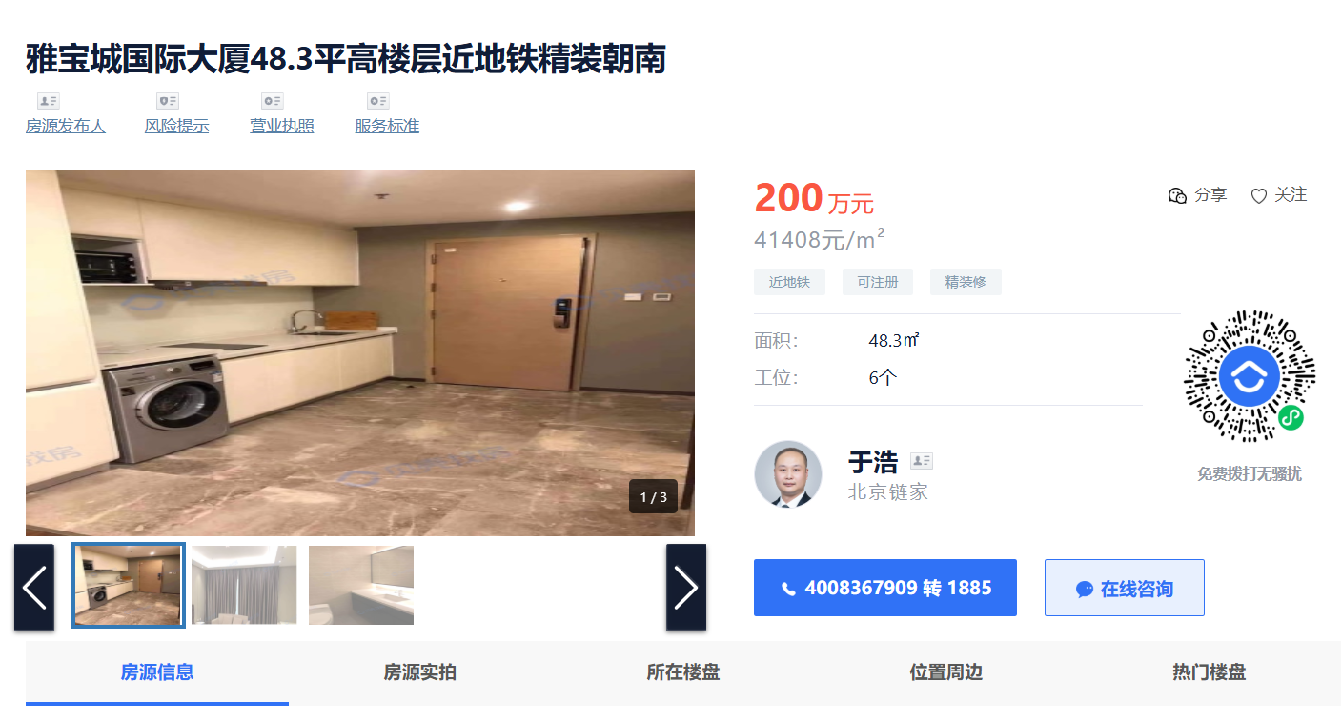
市调临路商铺售价约5-6万，租金约7-8元，临内部道路的售价约3-4万，租金约4-5元。

